对账
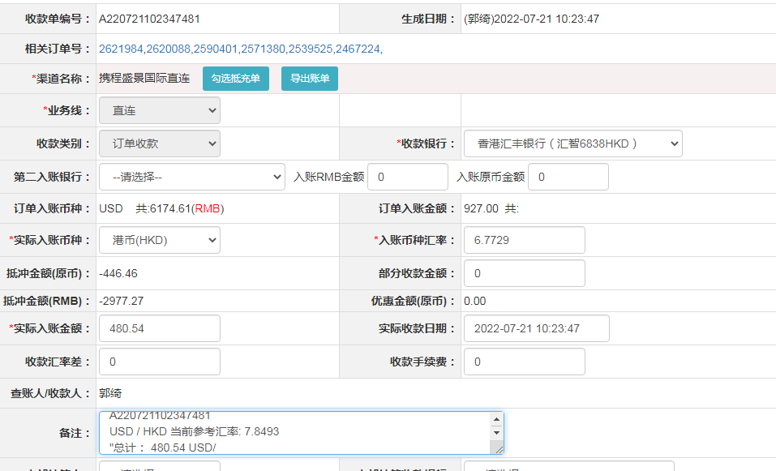
订单号 | 入住日期 | 离店日期 | 应收 |  |  |  | ，
17649441607 | 2022-07-16 | 2022-07-18 | 98 | 98.00 | 2467224 | 0 | ，2467224 | 直连
17896650971 | 2022-07-14 | 2022-07-18 | 41.54 | 48.80 | 2539525 | -7.26 | ，2539525 | 直连 | 本期扣款7.26元
18029490516 | 2022-07-17 | 2022-07-18 | 119 | 119.00 | 2571380 | 0 | ，2571380 | 直连
18119171627 | 2022-07-17 | 2022-07-18 | 80 | 80.00 | 2590401 | 0 | ，2590401 | 直连
18385114331 | 2022-07-17 | 2022-07-18 | 74 | 74.00 | 2620088 | 0 | ，2620088 | 直连
18403150091 | 2022-07-17 | 2022-07-18 | 68 | 68.00 | 2621984 | 0 | ，2621984 | 直连

 |  |  | 480.54

A220721102347481
USD / HKD 当前参考汇率: 7.8493
总计： 480.54 USD/ 3771.9 HKD

